画面イメージ
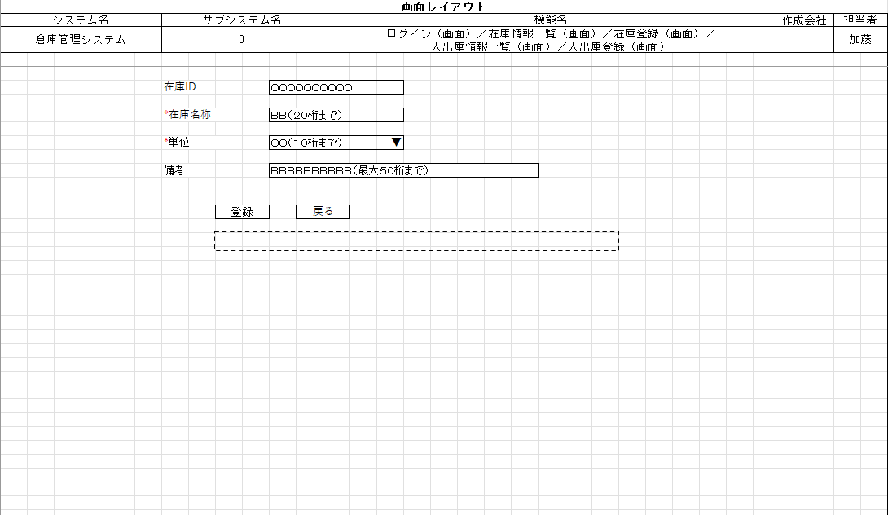
詳細設計書 | 論理名称 |  | システムID |  | 改訂日 | 2022-12-06
 | 物理名称 | 在庫情報登録 | システム名称 | 倉庫管理システム | 改訂者 | 加藤

画面イメージ

IO関連
詳細設計書 |  | 論理名称 |  |  |  |  | システムID |  |  | 改訂日 | 2022-12-06
 |  | 物理名称 |  | 在庫情報登録 |  |  | システム名称 | 倉庫管理システム |  | 改訂者 | 加藤

I/O関連図

在庫情報
在庫情報登録
在庫情報一覧
 |  |  |  | 追加ボタン |  |  |  |  | 登録ボタン
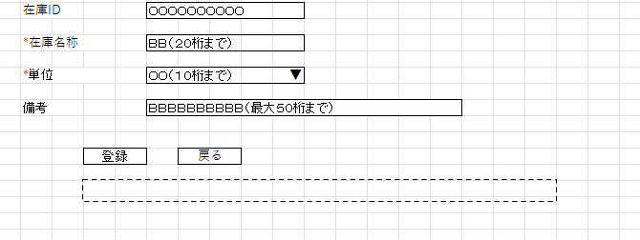
 |  |  |  | 戻るボタン

パラメータ一覧
No | 論理名称 |  | 物理名称 |  | I/O | 備考
1 | 社員ID |  | user_id |  | I
2 | パスワード |  | password |  | I
3 | 在庫ID |  |  |  | I | 在庫情報一覧画面から編集ボタン押下の場合
4
5
6
7
8
9
テーブル一覧
No | 論理名称 |  | 物理名称 |  | I/O | 備考
1 | 在庫情報 |  | t_stock |  | I/O
2
3
4
5
6
7
8
9
ファイル一覧
No | 論理名称 |  | 物理名称 |  | I/O | 備考
1
2
3
4
5
6
7
8
9

イベント処理
詳細設計書 |  |  |  |  |  | 画面ID |  |  | システムID |  | 改訂日 | 2022-12-06
 |  |  |  |  |  | 画面名称 |  | 在庫情報登録 | システム名称 | 倉庫管理システム | 改訂者 | 加藤

1.初期表示処理

変化なしの場合、書かなくてもいい
 | 1.1.画面制御

 |  | 1.1.1.活性化制御

 |  |  |  | No | 項目名 |  | 活性化
 |  |  |  | 1 | 登録 |  | 活性
 |  |  |  | 2 | 戻る |  | 活性

2.登録ボタン処理
 | 2.1.必須入力チェック
 |  | 在庫名称、単位が入力されていない場合、以下のエラーメッセージを表示する。

 |  | 「在庫名称項目は必須入力のため、再度ご確認ください。」
 |  | 「単位項目は必須入力のため、再度ご確認ください。」

 | 2.2.桁数チェック
 |  | 設定桁数を超えた場合、以下のエラーメッセージを表示する。

 |  | 「在庫名称は20桁以内でご入力ください。」
 |  | 「備考は50桁以内でご入力ください。」
在庫情報一覧画面から
①編集ボタン押下時、UPDATE
②編集ボタン押下時、INSERT
各自のSQL文を記載してください。
 | 2.3.データ入力

 |  |  | テーブル
 |  |  | t_stock
 |  |  | 登録項目
 |  |  | 在庫情報（在庫ID、在庫名称、単位、備考）
 |  |  | 登録条件
 |  |  | すべてのチェック処理を終了後、勤怠実績マスタへの登録処理を実行

3.戻るボタン処理
 | 3.1.戻るボタン押下
 |  | 在庫情報一覧へ遷移する。

